Estadísticas
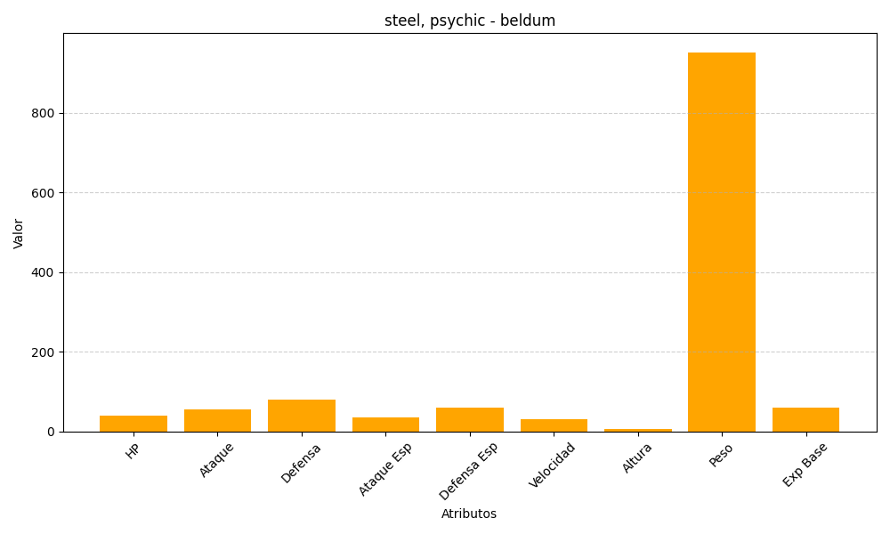
ID | Nombre | Tipo | HP | Ataque | Defensa | Ataque Especial | Defensa Especial | Velocidad | Altura | Peso | Experiencia Base
374 | beldum | steel, psychic | 40 | 55 | 80 | 35 | 60 | 30 | 6 | 952 | 60

